Лист1
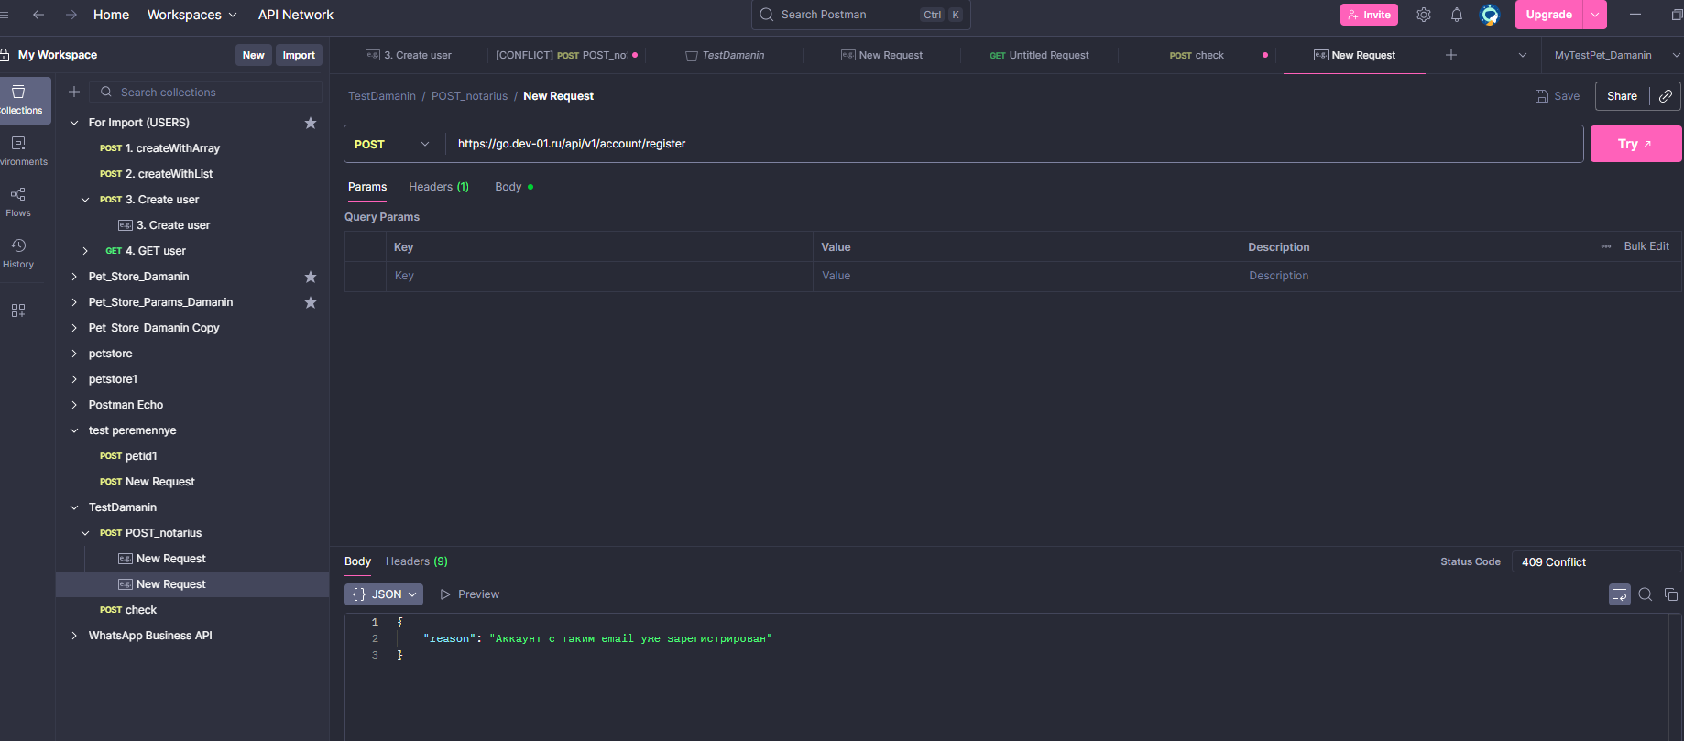
Тест-план
Раздел | Содержание
Название | Тест-план: Проверка метода API регистрации нотариуса
Цель тестирования | Убедиться, что метод POST /зарегистрироваться корректно обрабатывает входные данные, создаёт нового аккаунта нотариуса и возвращает ссылку для входа
Объект тестирования | REST API: POST https://go.dev-01.ru/api/v1/account
Метод авторизации | Basic Auth: логин realuser, пароль truestrongpassword
Инструменты | Postman, E-mail
Окружение | ОС: Windows 10, клиент: Postman v17+, сеть: стабильное соединение
Content-Type | application/json
Формат тела запроса | JSON: name, patronymic, surname, phone, email, address, refovod_code, password
Требования к полям | Все поля обязательны. Email — валидный формат. Phone — строка (может содержать +, пробелы). Password — не менее 6 символов
Типы тестирования | Позитивное, Негативное, Граничные значения, Проверка бизнес-логики (ссылка для входа)
Ожидаемое поведение | Статус 201 Created в теле ответа — объект JSON с полем login_link. Аккаунт создан, письмо может быть отправлено
Коды ошибок | 400 Bad Request — при отсутствии обязательных полей. 404 Not Found — при ошибочном refovod_code
Критерии входа | Метод доступен, авторизация проходит, тело запроса подгружается
Критерии выхода | Все кейсы пройдены, login_link получен, баги задокументированы
Риски | Письмо или login_link не приходит, API принимает невалидный refovod_code
Ответственный | Даманин Алексей Владиславович

Наименование тест-кейса
Наименование | Успешная регистрация нотариуса через API — 201 Created и login_link в ответе
Задача тест кейса | Проверить, что метод POST /зарегистрироваться корректно обрабатывает валидный запрос с данными нового нотариуса, возвращает код 201 Created и содержит ссылку login_link в ответе.
Предварительные действия до начала работы с тест кейсом | 1. Открыть Postman 2. Настроить авторизацию Basic Auth с логином realuser и паролем truestrongpassword 3. Выбрать метод POST и указать URL: https://go-dev-01.ru/api/v1/account/зарегистрироваться 4. Установить заголовок: Content-Type: application/json 5. Подготовить тело запроса в формате JSON с полями: name, patronymic, surname, phone, email, address, refovod_code, password

Тест-кейсы
Название теста | Условия воспроизведения | Ожидаемый результат | Фактический результат |  |  |  |  |  |  | Статус
Регистрация (валидные данные) | Ввести корректные ФИО, email, телефон, адрес, пароль, отметить чекбокс | Регистрация успешна, письмо приходит | Регистрация успешна, письмо не приходит |  |  |  |  |  |  | ❌
Email уже существует | Ввести email, по которому уже была регистрация | Появляется сообщение "Пользователь уже существует" | Сообщение появилось |  |  |  |  |  |  | ✅
Некорректный email | Ввести fafanafalo@mail.ru | Ошибка "Неверный формат" | Ошибка отображается |  |  |  |  |  |  | ✅
Короткий пароль | Ввести пароль 12345 | Ошибка "Слишком короткий пароль" | Ошибка отображается |  |  |  |  |  |  | ✅
Телефон с буквами | Ввести abc123 | Ошибка "Неверный формат телефона" | Ошибка отображается |  |  |  |  |  |  | ✅
Все поля пустые | Не вводить данные | Под каждым полем появляется ошибка | Ошибка отображается |  |  |  |  |  |  | ✅
Email < 6 символов | Ввести @m.ru | Принимается | Принимается |  |  |  |  |  |  | ✅
Email = 254 символа | Ввести email длиной 254 символа | Принимается | Принимается |  |  |  |  |  |  | ✅
Телефон > 16 цифр | Ввести 899988876655443 | Ошибка "Превышен лимит" | Ошибка отображается |  |  |  |  |  |  | ✅
Адрес = 1 символ | Ввести A | Ошибка "Адрес слишком короткий" | Ошибка отображается |  |  |  |  |  |  | ✅
Проверка email | Открыть указанный ящик | Приходит письмо с подтверждением | Письма нет |  |  |  |  |  |  | ❌
Email без `@` | Ввести `examplemail.ru` | Ошибка 'Неверный формат' | Ошибка отображается |  |  |  |  |  |  | ✅
Email с двойным `@` | Ввести `exa@@mple.ru` | Ошибка 'Неверный формат' | Ошибка отображается |  |  |  |  |  |  | ✅
Email с пробелами | Ввести `exam ple@mail.ru` | Ошибка 'Неверный формат' | Ошибка отображается |  |  |  |  |  |  | ✅
Телефон с +7 | Ввести `+79207654321` | Принимается | Принимается |  |  |  |  |  |  | ✅
Телефон = 10 цифр | Ввести `9207654321` | Ошибка или принимается? (уточнить) | Принимается |  |  |  |  |  |  | ✅
Пароль без цифр | Ввести `Password` | Ошибка 'Слишком простой пароль' | Ошибка отображается |  |  |  |  |  |  | ✅
Пароль без букв | Ввести `12345678` | Ошибка 'Слишком простой пароль' | Ошибка отображается |  |  |  |  |  |  | ✅
Поля с HTML-кодом | Ввести `<script>alert(1)</script>` | Поле не должно принимать HTML-код. Не происходит XSS (alert не появляется). | Ошибка отображается. HTML-код не интерпретируется, alert не появляется. |  |  |  |  |  |  | ✅
Быстрое повторное нажатие на 'Зарегистрироваться' | Нажать 2 раза | Не должно создать 2 пользователя | Создается 1 пользователь |  |  |  |  |  |  | ✅
Зарегистрироваться без согласия | Не отмечать чекбокс | Ошибка 'Подтвердите согласие' | Ошибка отображается |  |  |  |  |  |  | ✅
Ввод emoji или спецсимволов | Ввести имя: 'Тест😊' | Валидация или ошибка | Ошибка отображается |  |  |  |  |  |  | ✅
Ошибка 500 сервера | Симулировать (выключить сервер) | Возвращается ошибка, UI обрабатывает | Ошибка отображается |  |  |  |  |  |  | ✅
Проверка логов (если доступно) | Посмотреть в Postman | Нет лишних данных (без пароля) | Данные без пароля |  |  |  |  |  |  | ✅

Баг-репорт
ID | Название | Шаги воспроизведения | Ожидаемый результат | Фактический результат | Приоритет | Серьезность | Окружение | Исполнитель | Дата
BUG-001 | Письмо с подтверждением регистрации не приходит на email | 1. Открыть https://go.dev-01.ru/ 2. Перейти к форме регистрации 3. Ввести корректные данные (ФИО, Email, Телефон, Адрес, Пароль) 4. Активировать чекбокс согласия 5. Нажать 'Зарегистрироваться' 6. Проверить указанный email | На email должно прийти письмо с подтверждением регистрации | Письмо на указанный email не приходит | Высокий | Критическая | OS: Windows 10, Браузер: Chrome 117+ | Алексей Даманин | 2025-07-28

Результаты тестирования
Наименование | итог
Результаты тестирования | Кол-во шагов: 24 Пройдено успешно: 23 Найдено багов: 1 (BUG-001) (тест -кейсы Регистрация(валидные данные), проверка e-mail) Основные проблемы: - Не приходит письмо после успешной регистрации

Вывод
Вывод | Анализ
Ручное тестирование API | В ходе ручного тестирования API регистрации нотариуса было выполнено 24 тест-кейса. Из них успешно пройдено 23, обнаружена 1 критическая ошибка (BUG-001), связанная с тем, что письмо с подтверждением регистрации не приходит на email. Также дополнительно проверены граничные значения, недопустимые форматы и устойчивость к XSS. Рекомендуется устранить проблему с отправкой писем, а также внедрить автоматические уведомления об ошибках SMTP.В рамках тестов проверена корректная обработка повторной регистрации: система не позволяет зарегистрировать пользователя повторно с тем же email, отображая соответствующее сообщение.

регистрация на почту fafanafaloqq@gmail.ru
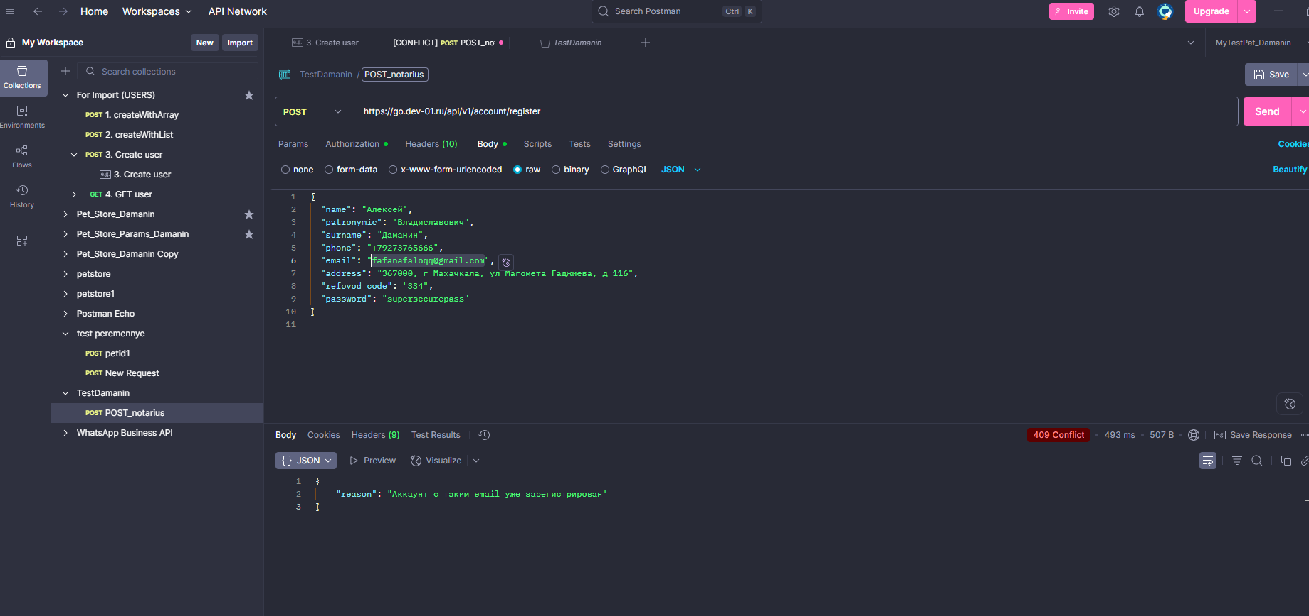

Регистрация на временную почту
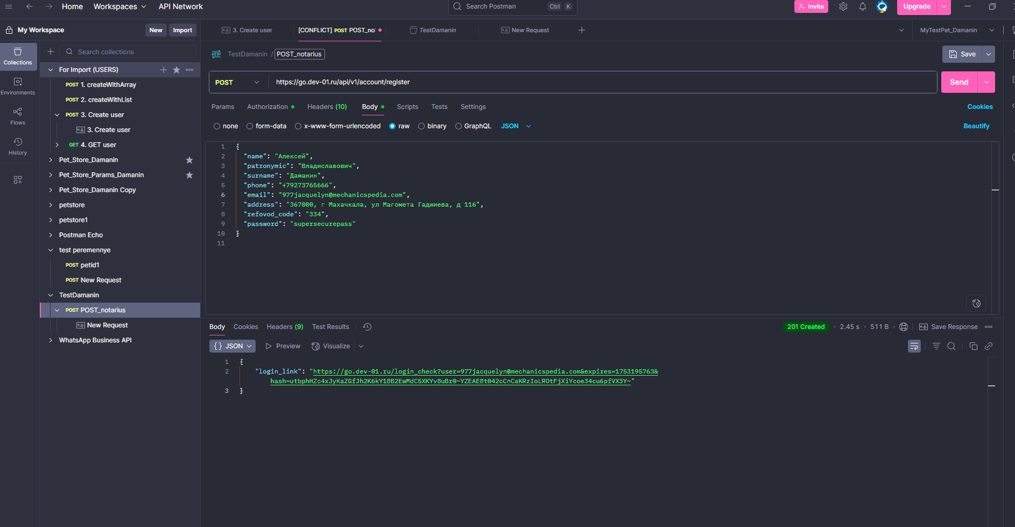

При переходе по ссылке ответа код 401

Повторный запроса методом POST с тем же е-меил приходит ответ, что такой аккаунт уже зарегистрирован

